상품제안서
트라이탄 안개 느낌 물병 1000ml(젖병소재) | 상품코드: S25464

 |  |  |  |  |  |  | 02-713-8555 | www.synergygift.co.kr
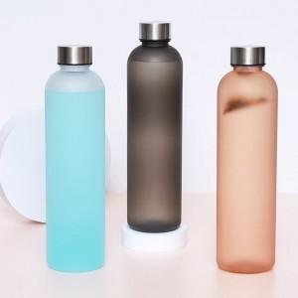 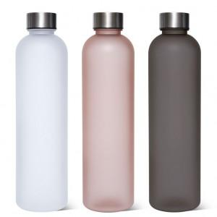 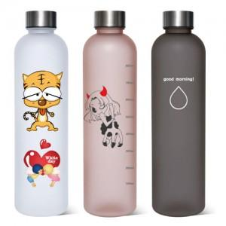

【상세/제작정보】

【인쇄/포장옵션】 | 실크, 풀칼라 / 포장지포장

【공급단가】 | 수량 | 50~ | 100~ | 500~ | 1,000~ | 3,000~
*VAT별도 | 단가 | 6,760원 | 6,600원 | 6,390원 | 6,080원 | 5,870원

【상품 URL】 | https://www.synergygift.co.kr:443/src/goods_detail.php?gdno=25464

